05.08
Cuadro 5.8 | PRECIO MÁXIMO DE VENTA DE LA BOMBONA DE BUTANO DE 12,5 kg EN ESPAÑA. EVOLUCIÓN

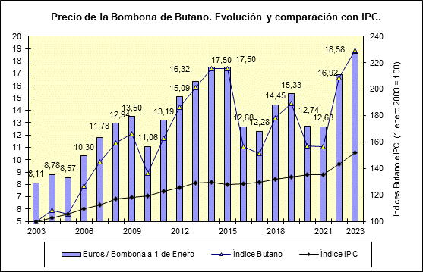
 |  | euros
2020 | 21 Enero | 13.37
 | 21 Julio | 12.71
 | 15 Septiembre | 12.09
 | 17 Noviembre | 12.68
2021 | 19 Enero | 13.30
 | 16 Marzo | 13.96
 | 18 Mayo | 14.64
 | 20 Julio | 15.37
 | 21 Septiembre | 16.12
 | 16 Noviembre | 16.92
2022 | 18 Enero | 17.75
 | 15 Marzo | 18.63
 | 12 Mayo | 19.55
 | 15 Noviembre | 18.58

Fuente: CORES y elaboración propia

